CONTABILIDADE FINAL
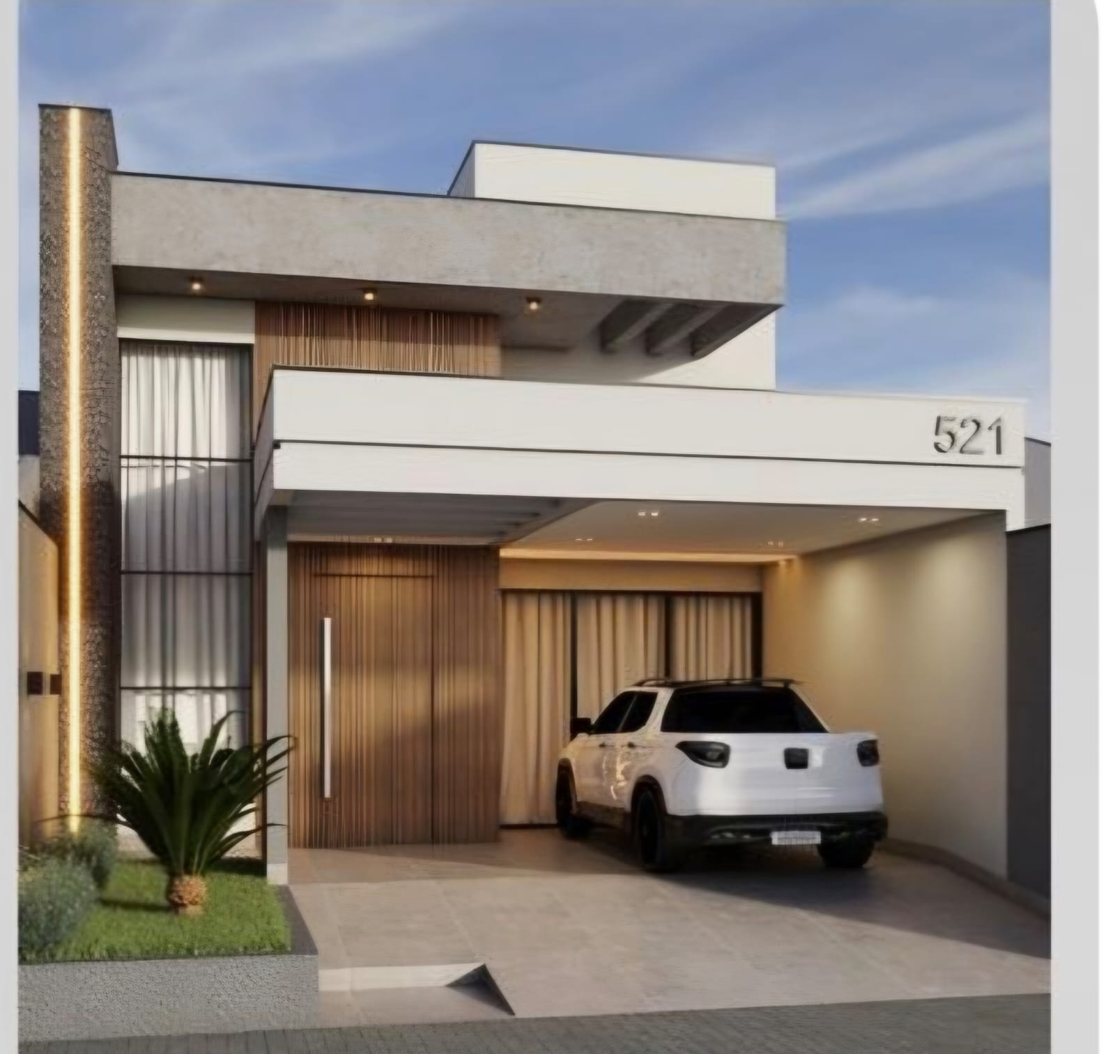
CONTABILIDADE FINAL DA OBRA

ORÇADO / REALIZADO
PROJETO CASA IPIRANGA 1
IMOVEL CASA A COM 110M²
Casa Elismar Oliveira Guimarães
END: ESCOTEIRO ITER DE SOUZA RIBEIRO, QUADRA: 019 , LOTE: 022 - RESENDE - RJ

ORÇADO | R$ 2,207.85 | M²
M² DE CONSTRUÇÃO | 220 | M²
ORÇADO OBRA | R$ 485,727.00
TERRENO | R$ 20,000.00
TOTAL ORÇADO | R$ 505,727.00

TOTAL REALIZADO | R$ 156,981.10

Elismar Oliveira Guimarães |  | R$ 78,490.55
Miquelangelo de Souza Dias |  | R$ 78,490.55

DIFERENÇA ORÇADO / REALIZADO |  | 348,745.90

RESUMO DE GASTOS OBRA - CASA A
Resumo dos Gastos da Obra Casa "A"
Compra Terreno |  | R$ 20,000.00
Mão de Obra Casa "A" |  | R$ 51,000.00
Compra Material Casa "A" |  | R$ 69,640.46
Documentação e Impostos da Obra " A + B " |  | R$ 16,340.64

Custo Final de Obra |  | R$ 156,981.10

Área de Construção M² |  | 220 | M²

Custo Por M² CONSTRUIDO |  | R$ 713.55

Resumo Obra

PRIMEIROS PASSOS |  |  |  |  |  | OBSERVAÇÃO
 | Defina seu saldo inicial na célula L8 e personalize as categorias e os valores das despesas planejadas nas tabelas "Renda" e "Despesas" abaixo. |  |  |  |  | Só edite as células destacadas.
 |  |  |  |  |  | Tente não alterar as células que contêm uma fórmula.
 | Quando você digitar dados na guia "Transações", esta página será atualizada automaticamente para mostrar um resumo das suas despesas no mês.

Orçamento Obra Ipiranga 1🏠 |  |  |  |  |  | Saldo inicial: |  | R$505,727.00

Inicio das Obras 20/05/2026

 |  |  |  |  |  | +0%
 |  |  |  |  |  | Aumento da economia total
 |  |  |  |  |  | R$2,000.00
 |  | SALDO INICIAL | SALDO FINAL |  |  | Economia do mês
 |  | R$505,727.00 | R$507,727.00
 |  | -R$2,000.00
Despesas |  |  |  |  | Renda
Planejado | R$8,166.99 |  |  |  | Planejado | R$505,727.00
Real | R$2,000.00 |  |  |  | Real | R$0.00

Despesas Final |  |  |  |  | Receitas
 |  | Planejado | Real | Diferença |  |  | Planejado | Real | Diferença
Totais |  | R$8,166.99 | R$2,000.00 | R$5,846.99 | Totais |  | R$505,727.00 | R$7,000.00 | R$498,727.00

Materiais⚒️🔨 |  |  |  |  | Aportes

FUNDAÇÃO 🏠 |  | Orçado | Realizado | Sobra-Falta | ELISMAR |  | R$0.00 | R$3,500.00 | R$3,500.00
Areia Grossa |  | R$1,502.50 | R$0.00 | R$1,502.50 | MIQUELANGELO |  | R$0.00 | R$3,500.00 | R$3,500.00
Areia Média |  | R$800.00 | R$0.00 | R$800.00 | EXTRAS |  | R$0.00 | R$0.00 | R$0.00
Areia Fina |  | R$122.99 | R$0.00 | R$122.99
Brita n°0 |  | R$70.00 | R$0.00 | R$70.00
Brita n°1 |  | R$250.00 | R$0.00 | R$250.00
Brita n°2 |  | R$150.00 | R$0.00 | R$150.00
Brita n°3 |  | R$99.90 | R$0.00 | R$99.90 | Orçado X Realizado |  |  | R$8,166.99 | R$2,000.00
Terra Vermelha |  | R$400.00 | R$0.00 | R$400.00
Areão |  | R$30.00 | R$0.00 | R$30.00 | Diferença |  |  | R$6,166.99
Cimento CP3 |  | R$30.00 | R$0.00 | R$30.00
Cal Branco
Massa Polimetrica

FERRAGENS🔧🗜️ |  | Orçado | Realizado | Sobra-Falta | Despesas Fixas (A) |  | R$7,267.19 | Total Gasto | Sobra-Falta
Coluna Pronta 10mm - 7 x 27 |  | R$1,000.00 | R$1,000.00 | R$0.00 | MORADIA🏠 |  | R$3,455.39 | R$0.00 | R$3,455.39
Coluna Pronta 10mm - 7 x 20 |  | R$200.00 | R$0.00 | R$200.00 | ALIMENTAÇÃO🛒 |  | R$1,400.00 | R$1,000.00 | R$400.00
Barra de Ferro 3/8 - 10mm |  | R$150.00 | R$0.00 | R$150.00 | VALENTINA👼 |  | R$1,480.80 | R$0.00 | R$1,480.80
Barra de Ferro 5/16 -8 mm |  | R$50.00 | R$0.00 | R$50.00 | TRANSPORTE🚘 |  | R$881.00 | R$0.00 | R$881.00
Vergalhão 3/15 - 4.2 mm |  | R$50.00
Vergalhão 3/16 - 5.0 mm |  | R$50.00
Treliça H8 6M
Treliça H8 8M
Malha Pop 20 x 20 EQ45
Prego Aço 17 x 21
Prego 17 x 27
Prego 18 x 30
Arame recozido Transado
 |  |  |  |  | PET TITICO😹 |  | R$50.00 | R$1,000.00 | -R$950.00

MADEIRAS 🪵 |  | Orçado | Realizado | Sobra-Falta
Tábua Pinus 5 cm |  | R$816.00 | R$0.00 | R$816.00 | Despesas Fixas (B) |  | R$799.80 | Total Gasto | Sobra-Falta
Tábua Pinus 10 cm |  | R$60.00 | R$0.00 | R$60.00 | ESTILO DE VIDA 🏋️ |  | R$429.80 | R$0.00 | R$429.80
Tábua Pinus 30 cm
Sarrafo 5 cm
Sarrafo 7 cm
Sarrafo 10 cm |  | R$302.40 | R$0.00 | R$302.40 | LAZER 🌲 |  | R$150.00 | R$0.00 | R$150.00
Sarrafo 15 cm |  | R$302.40 | R$0.00 | R$302.40 | DESPESAS EXTRAS⛑️ |  | R$220.00 | R$0.00 | R$220.00
Pau de Escoramento 3M
Pau de Escoramento 6M
Pau de Escoramento 8M
RIPAS

TOTAL | R$1,480.80

CERÂMICA 🧱 |  | Orçado | Realizado | Sobra-Falta | Ajustes Cartao de Crédito
Lajota 9 - 19 x 14
Lajota 9 - 19 x 19 |  | R$500.00 | R$0.00 | R$500.00 | Transição e Reoganização
Lajota 9 - 19 x 29 |  | R$181.00 | R$0.00 | R$181.00 | Mês ( Dia 10 ) |  | Orçado | Total Gasto | Sobra-Falta
Lajota 11,5 - 20 x 30 |  | R$100.00 | R$0.00 | R$100.00 | JULHO DE 2026 |  | R$ 4,649.60 | R$ 4,649.60 | R$ 0.00
Lajota 11,5 - 20 x 20 |  | R$100.00 | R$0.00 | R$100.00 | AGOSTO DE 2026 |  | R$ 498.57
 |  |  |  |  | SETEMBRO DE 2026 |  | R$ 279.80
TOTAL | R$881.00 |  |  |  | OUTUBRO DE 2026 |  | R$ 279.80
 |  |  |  |  | NOVEMBRO DE 2026 |  | R$ 279.80
IMPERMEABILIZANTES 🪈 |  | Orçado | Realizado | Sobra-Falta | DEZEMBRO DE 2026 |  | R$ 279.80
NEOSIN 18L |  | R$25.00 | R$1,000.00 | -R$975.00
SIKA 1 18L |  | R$25.00 | R$0.00 | R$25.00
VIAPOL Contra Umidade 18L
IMPERCIKA 18L
VIACALL 3.6L
VEDALIT 3.6L
PLASTIFICANTE QUARTZOLIT18L
CONTRA UMIDADE QUARTZOLIT18L
TOTAL | R$50.00

ELÉTRICA 💊 |  | Orçado | Realizado | Sobra-Falta
Conduite 1/2 - 20mm - 25M |  | R$150.00 | R$0.00 | R$150.00
Conduite 3/4 - 25mm - 25M |  | R$219.90 | R$0.00 | R$219.90
Conduite 1 Polegada - 32mm - 25M
Conduite Eletroduto 1° 1/2 - 25M |  | R$59.90 | R$0.00 | R$59.90
CAIXA P/ LUZ LAJE 27 cm
CAIXA P/ LUZ LAJE 30 cm

TOTAL | R$429.80

HIDRAULICA🌲 |  | Orçado | Realizado | Sobra-Falta
CAIXA SINFONADA 100X100X50 |  | R$50.00 | R$0.00 | R$50.00
CAIXA SINFONADA 150X150X50 |  | R$50.00 | R$0.00 | R$50.00
TUBO 100MM X 6M |  | R$50.00 | R$0.00 | R$50.00
TOTAL | R$150.00

DESPESAS EXTRAS⛑️ |  | Orçado | Realizado | Sobra-Falta
 |  | R$0.00
 |  | R$0.00
 |  | R$0.00
 |  | R$0.00
 |  | R$100.00
 |  | R$10.00
 |  | R$10.00
 |  | R$100.00
 |  | R$0.00
TOTAL | R$220.00

